Sheet1
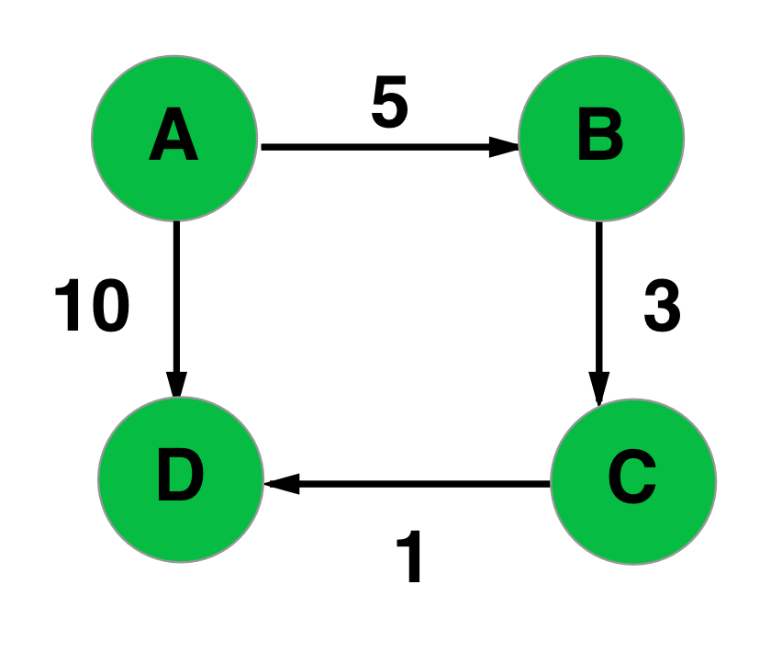
if(iMat[2][0] + iMat[0][2] > iMat[2][2])
if(iMat[2][0] + iMat[0][3] > iMat[2][3])
if(iMat[3][0] + iMat[0][0] > iMat[3][0])
if(iMat[3][0] + iMat[0][1] > iMat[3][1])
if(iMat[3][0] + iMat[0][2] > iMat[3][2])
if(iMat[3][0] + iMat[0][3] > iMat[3][3])
if(iMat[0][1] + iMat[1][0] > iMat[0][0])
if(iMat[0][1] + iMat[1][1] > iMat[0][1])
if(iMat[0][1] + iMat[1][2] > iMat[0][2])
if(iMat[0][1] + iMat[1][3] > iMat[0][3])
if(iMat[1][1] + iMat[1][0] > iMat[1][0])
if(iMat[1][1] + iMat[1][1] > iMat[1][1])
if(iMat[1][1] + iMat[1][2] > iMat[1][2])
if(iMat[1][1] + iMat[1][3] > iMat[1][3])
if(iMat[2][1] + iMat[1][0] > iMat[2][0])
if(iMat[2][1] + iMat[1][1] > iMat[2][1])
if(iMat[2][1] + iMat[1][2] > iMat[2][2])
if(iMat[2][1] + iMat[1][3] > iMat[2][3])
if(iMat[3][1] + iMat[1][0] > iMat[3][0])
if(iMat[3][1] + iMat[1][1] > iMat[3][1])
if(iMat[3][1] + iMat[1][2] > iMat[3][2])
if(iMat[3][1] + iMat[1][3] > iMat[3][3])
if(iMat[0][2] + iMat[2][0] > iMat[0][0])
if(iMat[0][2] + iMat[2][1] > iMat[0][1])
if(iMat[0][2] + iMat[2][2] > iMat[0][2])
if(iMat[0][2] + iMat[2][3] > iMat[0][3])
if(iMat[1][2] + iMat[2][0] > iMat[1][0])
if(iMat[1][2] + iMat[2][1] > iMat[1][1])
if(iMat[1][2] + iMat[2][2] > iMat[1][2])
if(iMat[1][2] + iMat[2][3] > iMat[1][3])
if(iMat[2][2] + iMat[2][0] > iMat[2][0])
if(iMat[2][2] + iMat[2][1] > iMat[2][1])
if(iMat[2][2] + iMat[2][2] > iMat[2][2])
if(iMat[2][2] + iMat[2][3] > iMat[2][3])
if(iMat[3][2] + iMat[2][0] > iMat[3][0])
if(iMat[3][2] + iMat[2][1] > iMat[3][1])
if(iMat[3][2] + iMat[2][2] > iMat[3][2])
if(iMat[3][2] + iMat[2][3] > iMat[3][3])
if(iMat[0][3] + iMat[3][0] > iMat[0][0])
if(iMat[0][3] + iMat[3][1] > iMat[0][1])
if(iMat[0][3] + iMat[3][2] > iMat[0][2])
if(iMat[0][3] + iMat[3][3] > iMat[0][3])
if(iMat[1][3] + iMat[3][0] > iMat[1][0])
if(iMat[1][3] + iMat[3][1] > iMat[1][1])
if(iMat[1][3] + iMat[3][2] > iMat[1][2])
if(iMat[1][3] + iMat[3][3] > iMat[1][3])
if(iMat[2][3] + iMat[3][0] > iMat[2][0])
if(iMat[2][3] + iMat[3][1] > iMat[2][1])
if(iMat[2][3] + iMat[3][2] > iMat[2][2])
if(iMat[2][3] + iMat[3][3] > iMat[2][3])
if(iMat[3][3] + iMat[3][0] > iMat[3][0])
if(iMat[3][3] + iMat[3][1] > iMat[3][1])
if(iMat[3][3] + iMat[3][2] > iMat[3][2])
if(iMat[3][3] + iMat[3][3] > iMat[3][3])
 |  | A | B | C | D
 |  | 0 | 1 | 2 | 3
A | 0 | 0 | 5 | 9999 | 10
B | 1 | 9999 | 0 | 3 | 9999
C | 2 | 9999 | 9999 | 0 | 1
D | 3 | 9999 | 9999 | 9999 | 0

